三年的只有港股
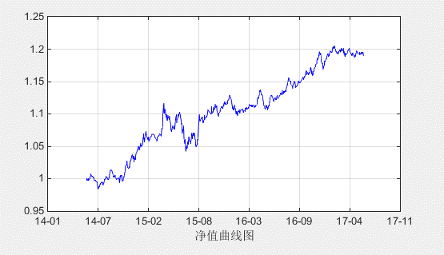
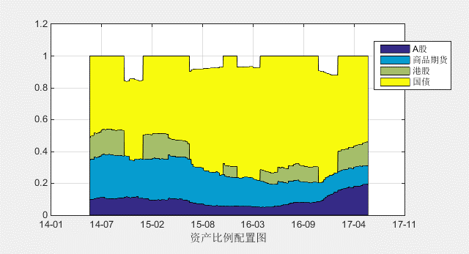
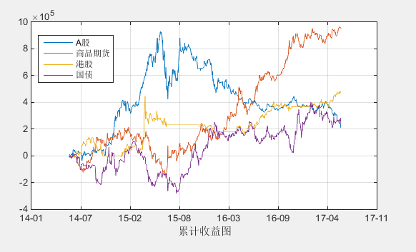
2014-06-01
2017-06-09

 | 本周盈亏 | -59,964
 | 本周收益率 | -0.60%
 | 累计盈亏 | 1,893,847
 | 收益率 | 18.94%
 | 最大回撤 | -6.96%
 | 年化收益率 | 5.92%
 | 年化波动率 | 0.05
 | 年化夏普率 | 1.12

三年A股港股
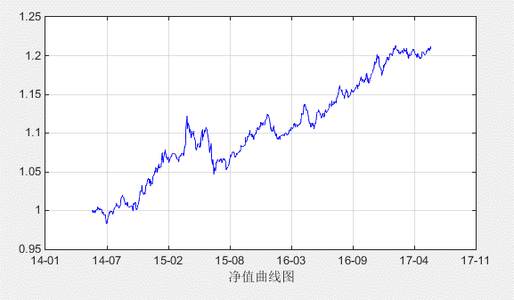
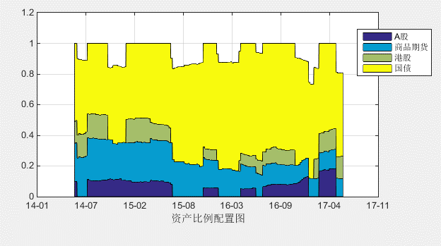
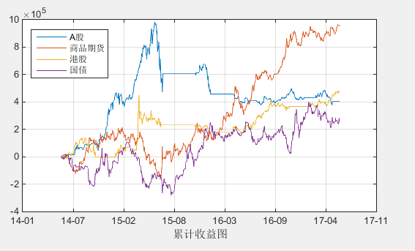
2014-06-01
2017-06-09

 | 本周盈亏 | -6,166
 | 本周收益率 | -0.06%
 | 累计盈亏 | 2,087,497
 | 收益率 | 20.87%
 | 最大回撤 | -6.93%
 | 年化收益率 | 6.47%
 | 年化波动率 | 0.05
 | 年化夏普率 | 1.33

3.5年港股
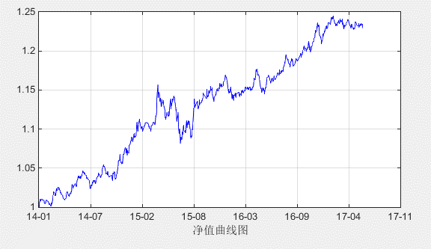
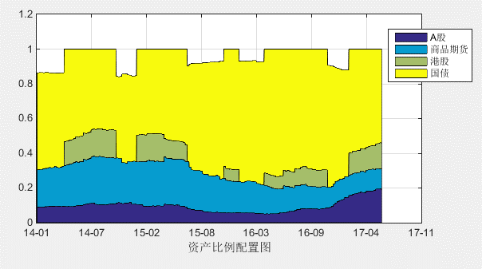
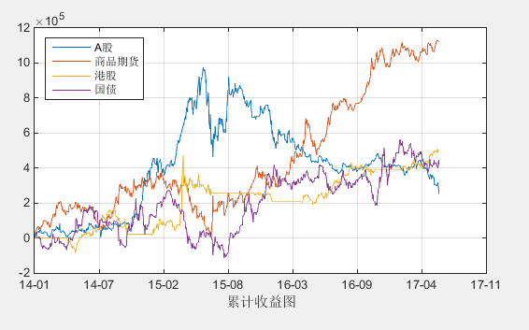
2014-01-01
2017-06-09

 | 本周盈亏 | -59,964
 | 本周收益率 | -0.60%
 | 累计盈亏 | 2,291,332
 | 收益率 | 22.91%
 | 最大回撤 | -6.71%
 | 年化收益率 | 6.21%
 | 年化波动率 | 0.05
 | 年化夏普率 | 1.25

3.5年A股港股
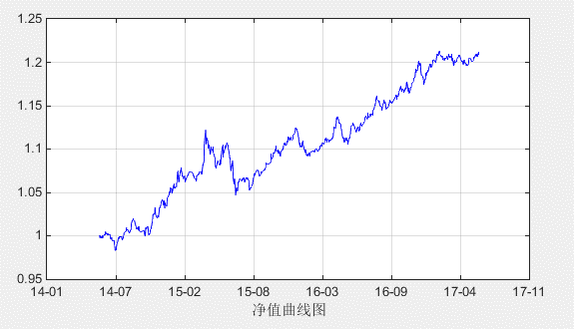
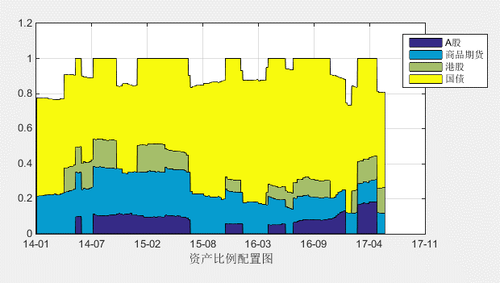
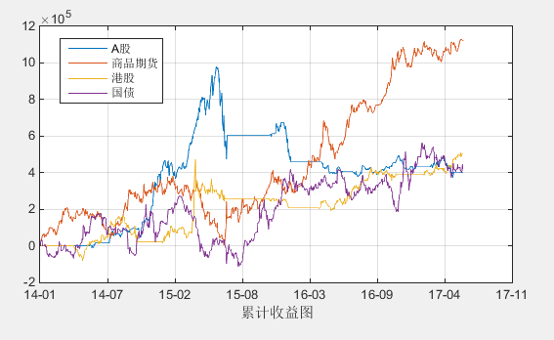
2014-01-01
2017-06-09

 | 本周盈亏 | -6,166
 | 本周收益率 | -0.06%
 | 累计盈亏 | 2,444,081
 | 收益率 | 24.44%
 | 最大回撤 | -6.71%
 | 年化收益率 | 6.58%
 | 年化波动率 | 0.05
 | 年化夏普率 | 1.44

